Sonuçlar
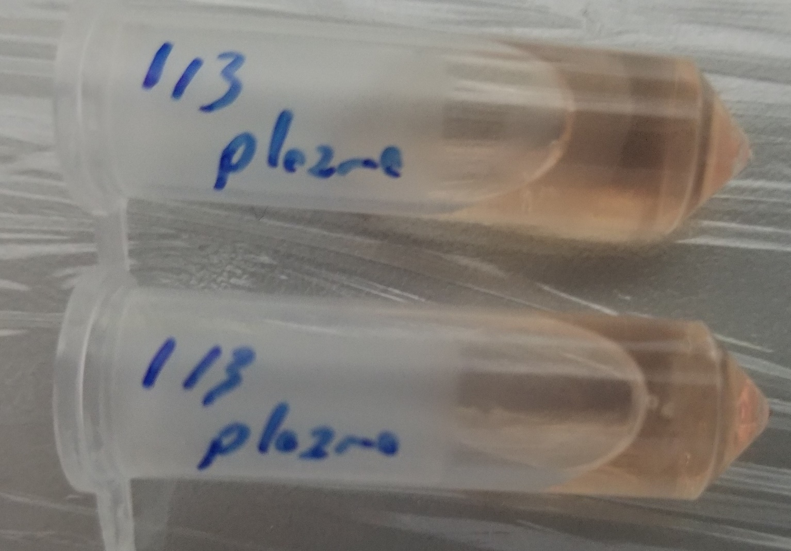
Numune | Total Thiol (µmol/L) | Native Thiol (µmol/L) | Thiol Disülfit (µmol/L)
16/2 | 117 | 37 | 40
18/1 | 88 | 10 | 39
17/1 | 102 | 33 | 34.5
24/2 | 290 | 48 | 121
24/3 | 156 | 11 | 72.5
24/1 | 201 | 32 | 84.5
16/3 | 131 | 1 | 65
18/3 | 87 | 14 | 36.5
17/2 | 229 | 61 | 84
3/3 | 155 | 34 | 60.5
3/4 | 153 | 21 | 66
4/2 | 138 | 40 | 49
4/3 | 251 | 57 | 97
22/3 | 276 | 70 | 103
K1 | 135 | 15 | 60
K2 | 158 | 14 | 72
K3 | 123 | 33 | 45
K4 | 163 | 32 | 65.5
K5 | 137 | 17 | 60
K6 | 185 | 32 | 76.5
K7 | 125 | 31 | 47
11/1 | 153 | 50 | 51.5
11/4 | 181 | 72 | 54.5
1/2 | 156 | 57 | 49.5
3/2 | 152 | 21 | 65.5
9/2 | 167 | 21 | 73
23/2 | 106 | 30 | 38
25/2 | 177 | 12 | 82.5
AH2 | 101 | 5 | 48
AH4 | 82 | 3 | 39.5
AH6 | 256 | 35 | 110.5
AH7 | 89 | 4 | 42.5
AH3 | 121 | 24 | 48.5
AH5 | 335 | 73 | 131
5/1 | 172 | 109 | 31.5
5/2 | 134 | 41 | 46.5
5/3 | 181 | 40 | 70.5
7/1 | 180 | 47 | 66.5
7/2 | 177 | 69 | 54
22/1 | 199 | 52 | 73.5
12/1 | 134 | 54 | 40
10/1 | 201 | 70 | 65.5
10/1 | 243 | 99 | 72
19/1 | 284 | 67 | 108.5
1/3 | 53 | 41 | 6
1/3 | 130 | 48 | 41

İşaretli listede 20/2 nolu numune bulunmamaktadır ancak 2(iki) adet 1/3 numune bulunmuştur.

Numune listesi
